국문이력서(선주 무관, 전 지원자)
 | 국 문 이 력 서 |  |  |  | 지원직급
 |  |  |  |  | 3/O
인적사항

성 명 | 명재영 |  | 출생연월 | 1997.10.01 | 사 진
출 생 지 | 대한민국, 대전 |  | 본인연락처 | 010-7466-6318 | 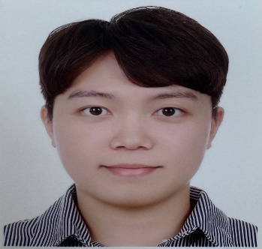
결혼여부 | 미혼 |  | 비상연락처 | 010-9695-6318
가족관계 | 어머니, 누나를 포함한 3인가족
E-mail | audwodud1001@naver.com
주 소 | 대전광역시 유성구 상대복용로 29번길 51, 202-3101
어학능력 (English)

말하기 |  | 쓰 기 |  | 공식어학증명 | 취득점수
듣 기 |  | 읽 기 |  | TOEIC | 795
어학능력 (Japanses)

말하기 |  | 쓰 기 |  | 공식어학증명 | 취득점수
듣 기 |  | 읽 기
학력사항(Education in school)

2017.03.01 ~ 2021.02.01 |  | 목포해양대학교 / 항해정보시스템학과 졸업 |  |  |  | (
2013.03.01 ~ 2016.02.25 |  | 대전 관저고등학교 졸업

일반경력사항(Experience and Skill)

2021.08.02 ~ 2023.05.28 |  | Various PSC as 3/O
2021-11 ~ 2021-12 |  | CAPE SIZE BULK in Dry Dock as 3/O
2022-06 ~ 2022-07 |  | CAPE SIZE BULK in Dry Dock as 3/O
2023-05.28 ~ 2025-12.17 |  | Various PSC & Right Ship Vetting as 2/O
2026-01 ~ 2026-02 |  | CAPE SIZE BULK in Dry Dock as C/O
2025-12 ~ 2026-04 |  | Right Ship Vetting as C/O

